关系图
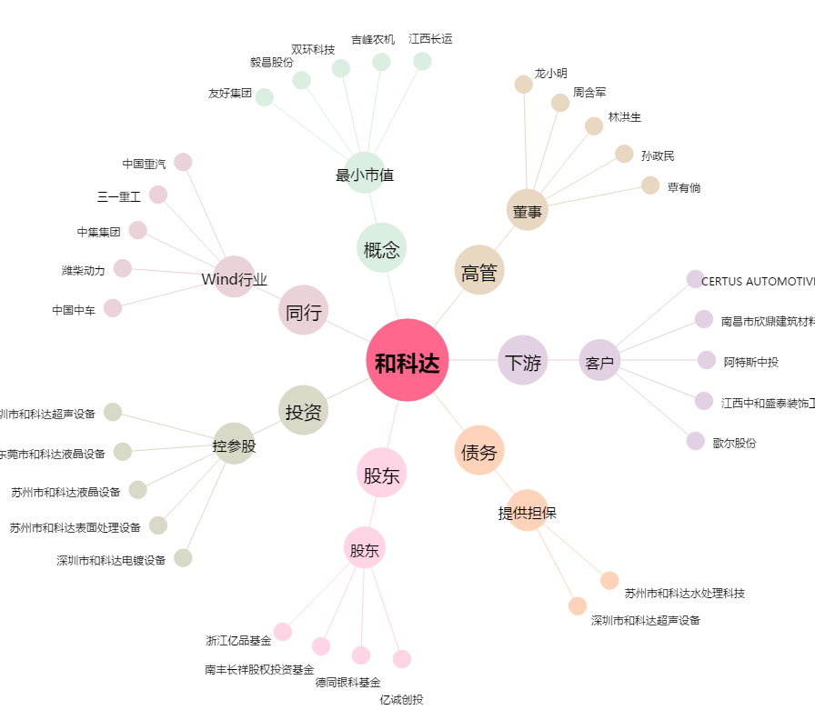
和科达[002816.SZ] - 关系概览图

